Лист 1
Прайс-лист
МИР ПРЯЖИ

В валюте: руб. (курс 1).
Цены указаны на 07.08.2020

№ | Номенклатура/ Характеристика номенклатуры | Описание | Изображение | Артикул | Цена | Ед. | Остаток | Ссылка на сайт
 | Набор для вышивания «Сделано с любовью» ПР-001 Опять на диету? | Набор для вышивания «Сделано с любовью» ПР-001 Опять на диету? |  | ПР-001 | 120.00 |  |  | Изображение
 | Набор для вышивания «Сделано с любовью» ПР-001 Опять на диету? |  |  |  | 120.00 | шт | 3 | Изображение
 | Набор для вышивания «Сделано с любовью» ПР-002 Имею право! | Набор для вышивания «Сделано с любовью» ПР-002 Имею право! | 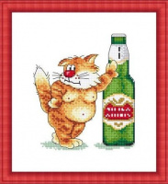 | ПР-002 | 120.00 |  |  | Изображение
 | Набор для вышивания «Сделано с любовью» ПР-002 Имею право! |  |  |  | 120.00 | шт | 4 | Изображение
 | Набор для вышивания «Сделано с любовью» ПР-003 Высоко сижу-на собак гляжу | Набор для вышивания «Сделано с любовью» ПР-003 Высоко сижу-на собак гляжу | 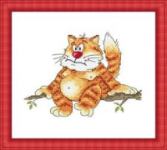 | ПР-003 | 120.00 |  |  | Изображение
 | Набор для вышивания «Сделано с любовью» ПР-003 Высоко сижу-на собак гляжу |  |  |  | 120.00 | шт | 5 | Изображение
 | Набор для вышивания «Сделано с любовью» ПР-004 Наглая рыжая мода | Набор для вышивания «Сделано с любовью» ПР-004 Наглая рыжая мода | 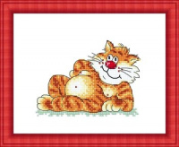 | ПР-004 | 120.00 |  |  | Изображение
 | Набор для вышивания «Сделано с любовью» ПР-004 Наглая рыжая мода |  |  |  | 120.00 | шт | 4 | Изображение
 | Набор для вышивания «Сделано с любовью» ПР-005 Лежу..Курю.. | Набор для вышивания «Сделано с любовью» ПР-005 Лежу..Курю.. | 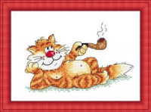 | ПР-005 | 120.00 |  |  | Изображение
 | Набор для вышивания «Сделано с любовью» ПР-005 Лежу..Курю.. |  |  |  | 120.00 | шт | 6 | Изображение
 | Набор для вышивания «Сделано с любовью» ПР-006 Кручу-верчу, похудеть хочу | Набор для вышивания «Сделано с любовью» ПР-006 Кручу-верчу, похудеть хочу | 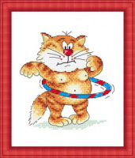 | ПР-006 | 120.00 |  |  | Изображение
 | Набор для вышивания «Сделано с любовью» ПР-006 Кручу-верчу, похудеть хочу |  |  |  | 120.00 | шт | 4 | Изображение

